CP06
 | CASO | Verificar que solo el usuario con rol CP.ENTIDAD.EVALUADOR. podrá cambiar de inspector siempre y cuando la ficha se encuentre en estado “agendado”.
 |  | VUCEPERPAM-1454

 | ROL | Navegador: Chrome
 |  | Rol: CP.ENTIDAD.EVALUADOR.SANITARIO

 | EVIDENCIA DEL CASO

 | P1. Ingresar a la página de la VUCE

 | 
 | P2. Ingresar menú de opciones del sistema VUCE CP 2.0: Control de Sanitario

 | P3. Seleccionar la subopción del submenú “Fichas de inspección Sanitaria”.

 | 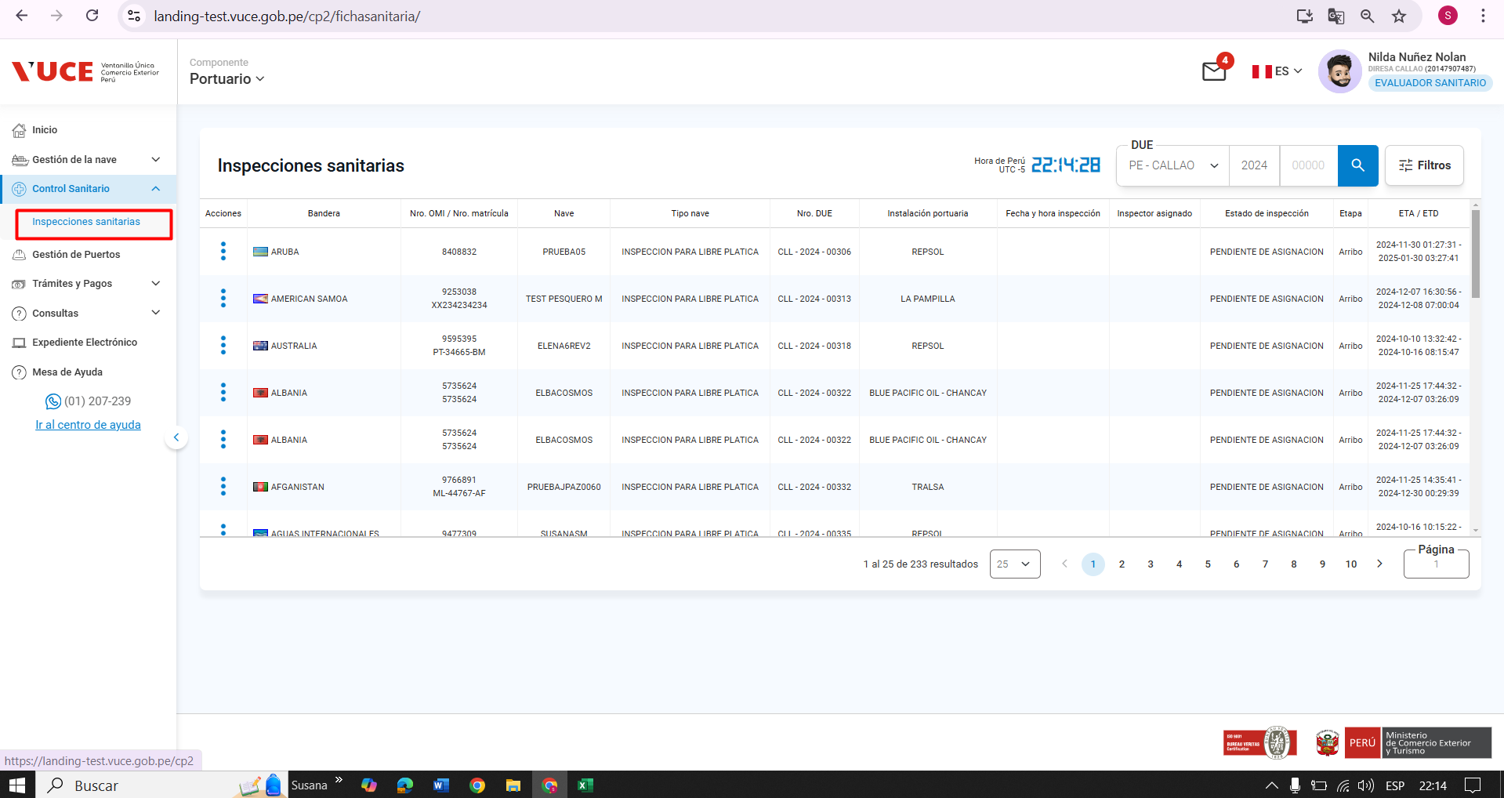
 | P4. Modificar el Inspector cuando al ficha este en estado Agendado

 | 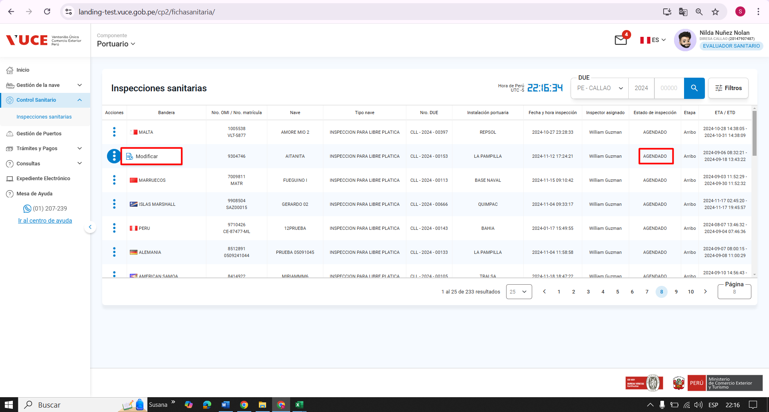 |  | 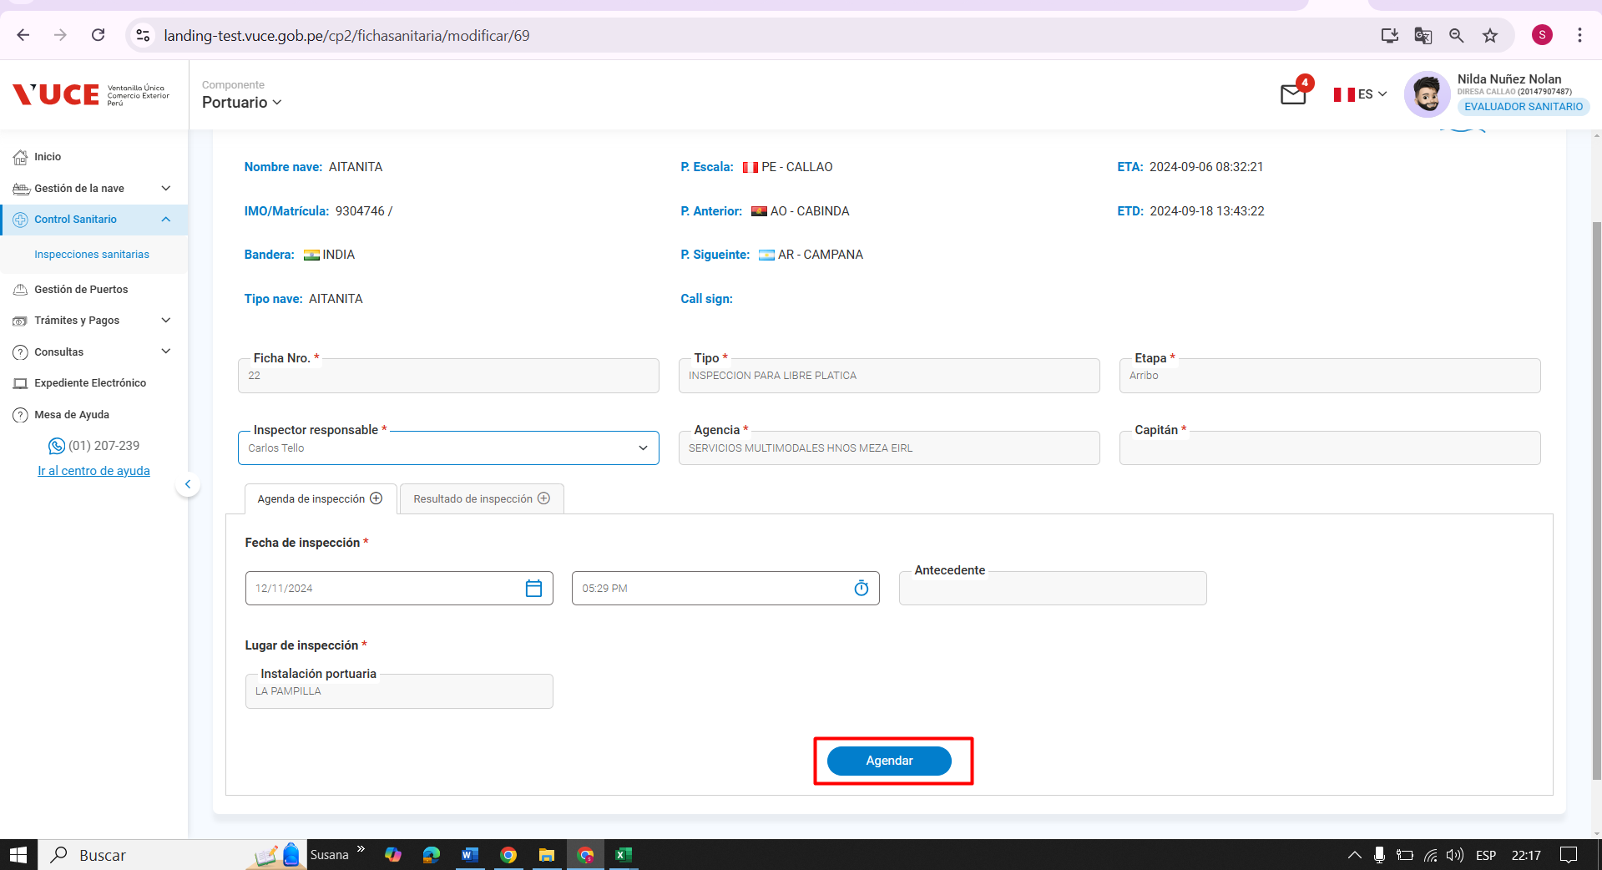 | 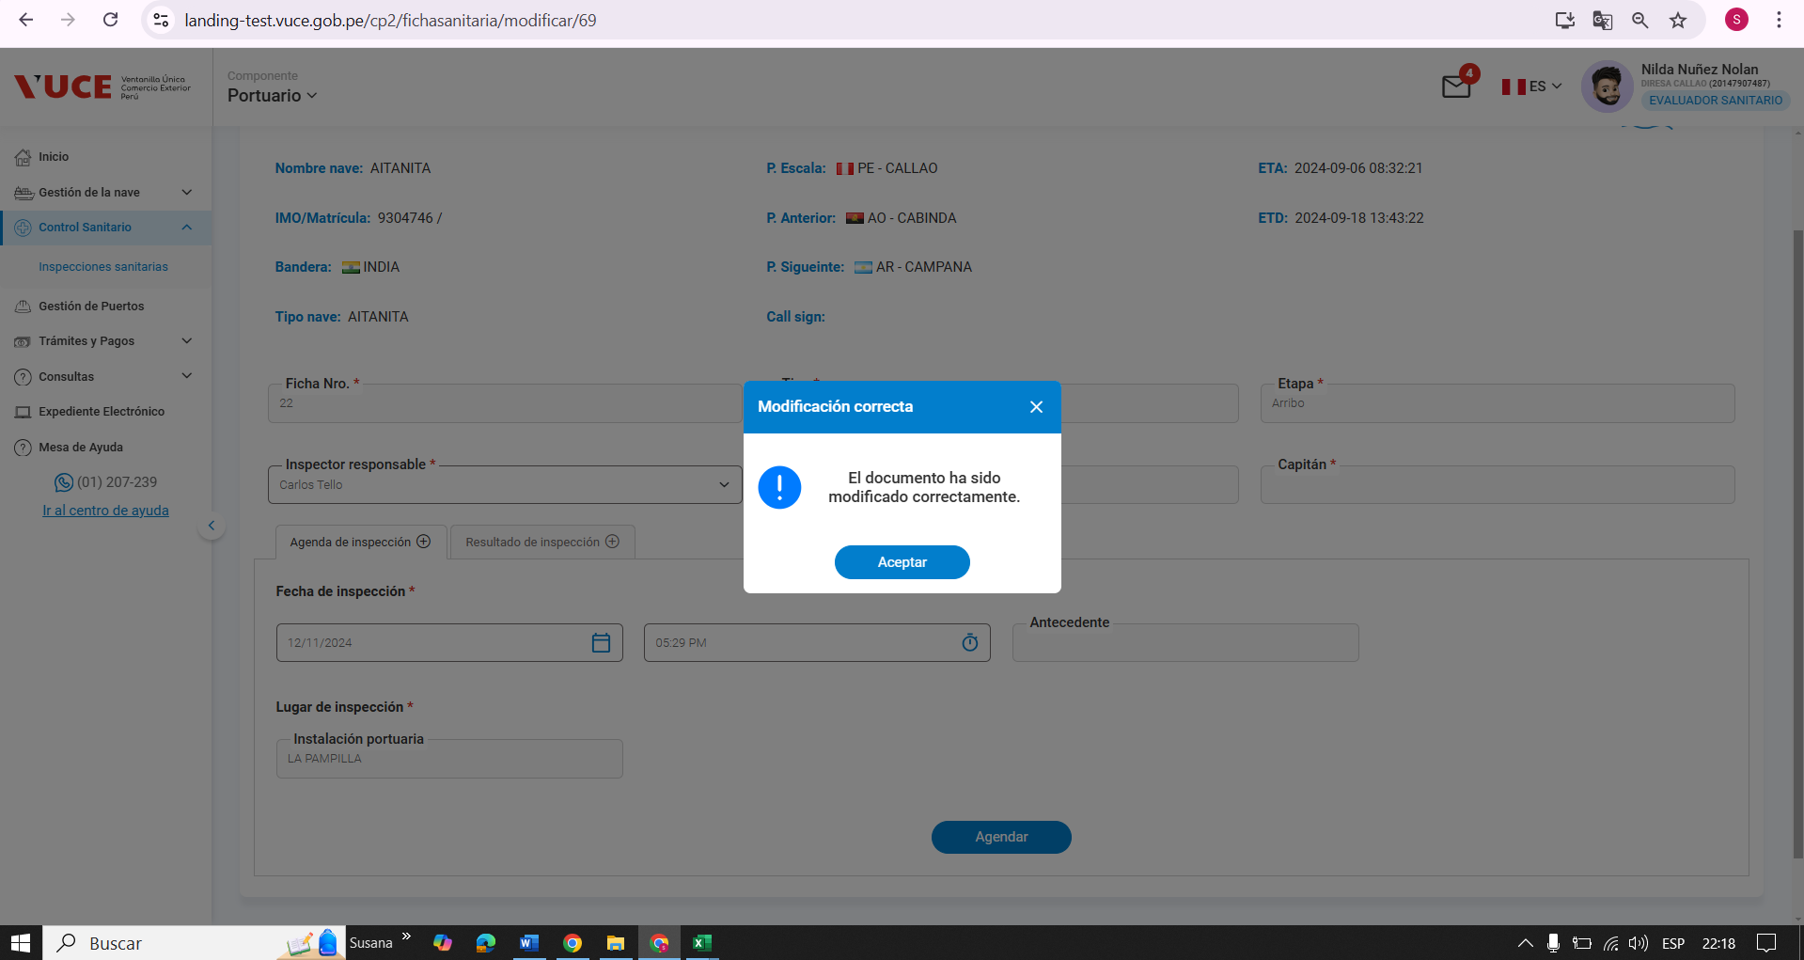 | 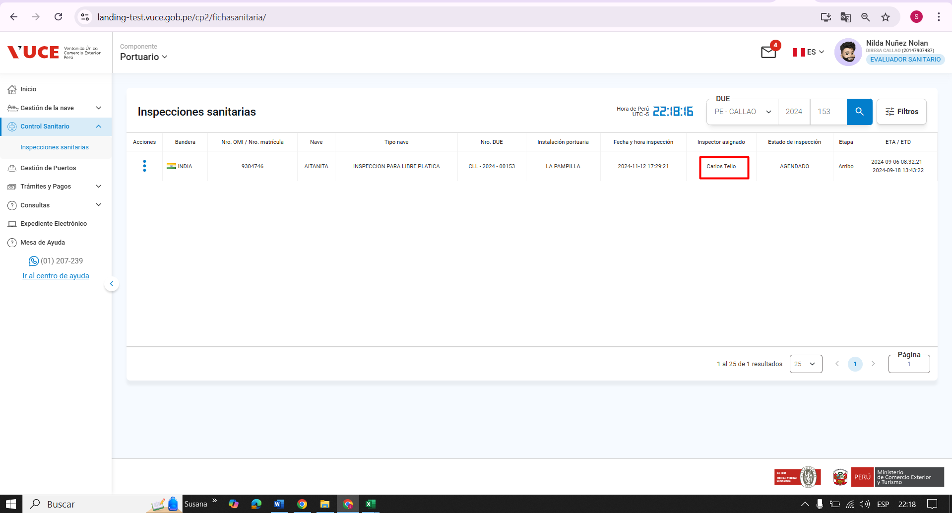

Resultado Esperado |  | Se muestre el cambio del inspector
 | CONFORME

CP07
CASO | Verificar que el sistema permita acceder a la vista de Visualizar la Ficha de Inspección Sanitara, siempre y cuando se tenga acceso.
 | VUCEPERPAM-1454

ROL | Navegador: Chrome
 | Rol: CP.ENTIDAD.INSPECTOR.SANITARIO, CP.ENTIDAD.EVALUADOR O CP.ENTIDAD.AUTORIZADOR

 | P1. Ingresar a la página de la VUCE
 | 
 | P2. Ingresar menú de opciones del sistema VUCE CP 2.0: Control de Sanitario
 | 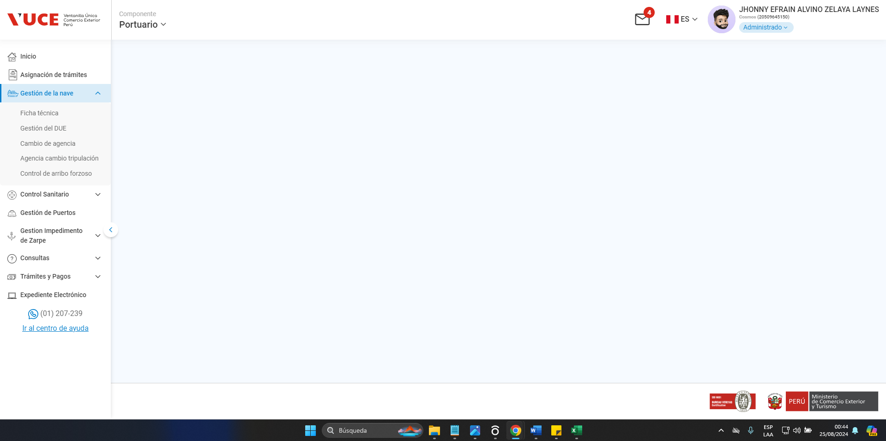
 | P3. Seleccionar la subopción del submenú “Fichas de inspección Sanitaria”.
 | 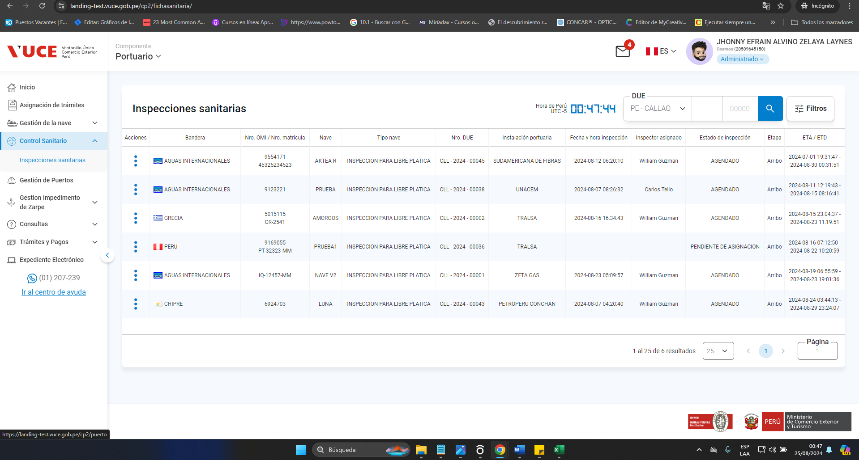
 | P4. Ingresar a la ficha de inspeccion sanitaria

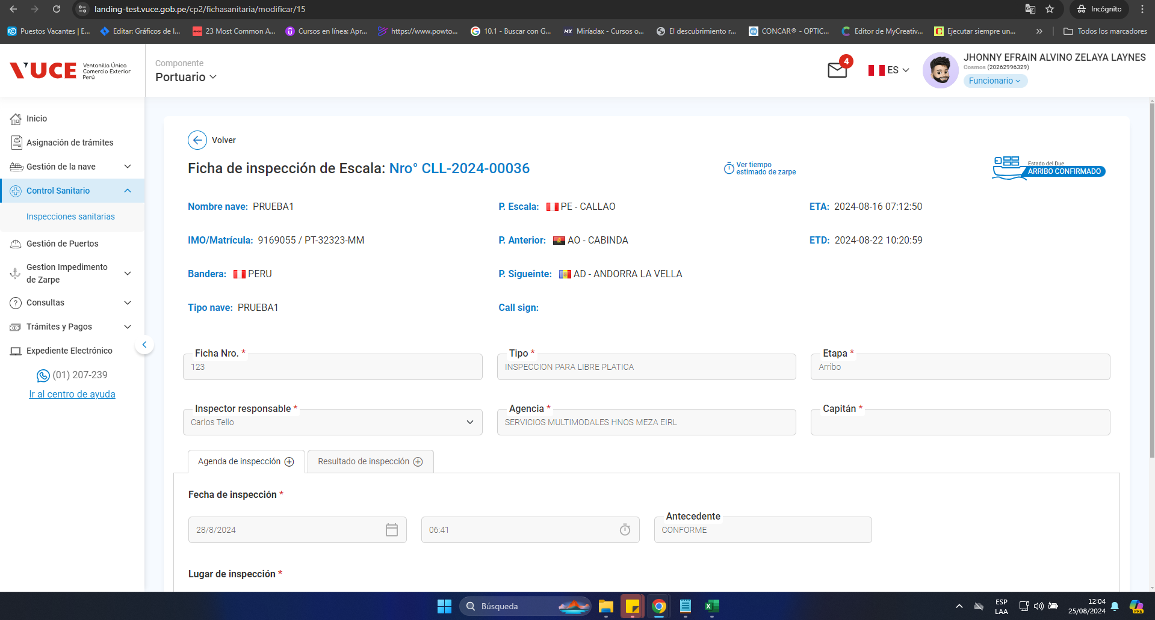

Resultado Esperado |  | Se muestre solo al rol con acceso.
 |  | CONFORME

CP08
CASO | Verificar que, si el usuario se encuentra en la pantalla “Visualizar la Ficha de Inspección Sanitaria” y se selecciona Salir, el sistema saldrá de la vista y mostrará la pantalla de “Gestión de Fichas de Inspección”
 | VUCEPERPAM-1454

ROL | Navegador: Chrome
 | Rol: CP.ENTIDAD.INSPECTOR.SANITARIO, CP.ENTIDAD.EVALUADOR O CP.ENTIDAD.AUTORIZADOR

 | P1. Ingresar a la página de la VUCE
 | 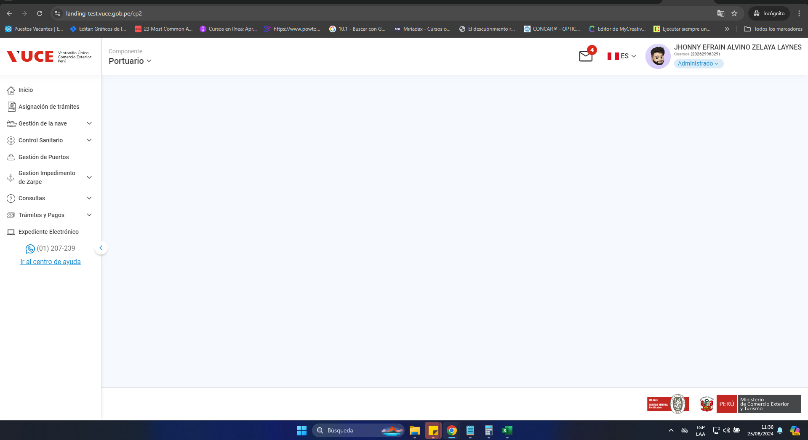
 | P2. Ingresar menú de opciones del sistema VUCE CP 2.0: Control de Sanitario
 | 
 | P3. Seleccionar la subopción del submenú “Fichas de inspección Sanitaria”.
 | 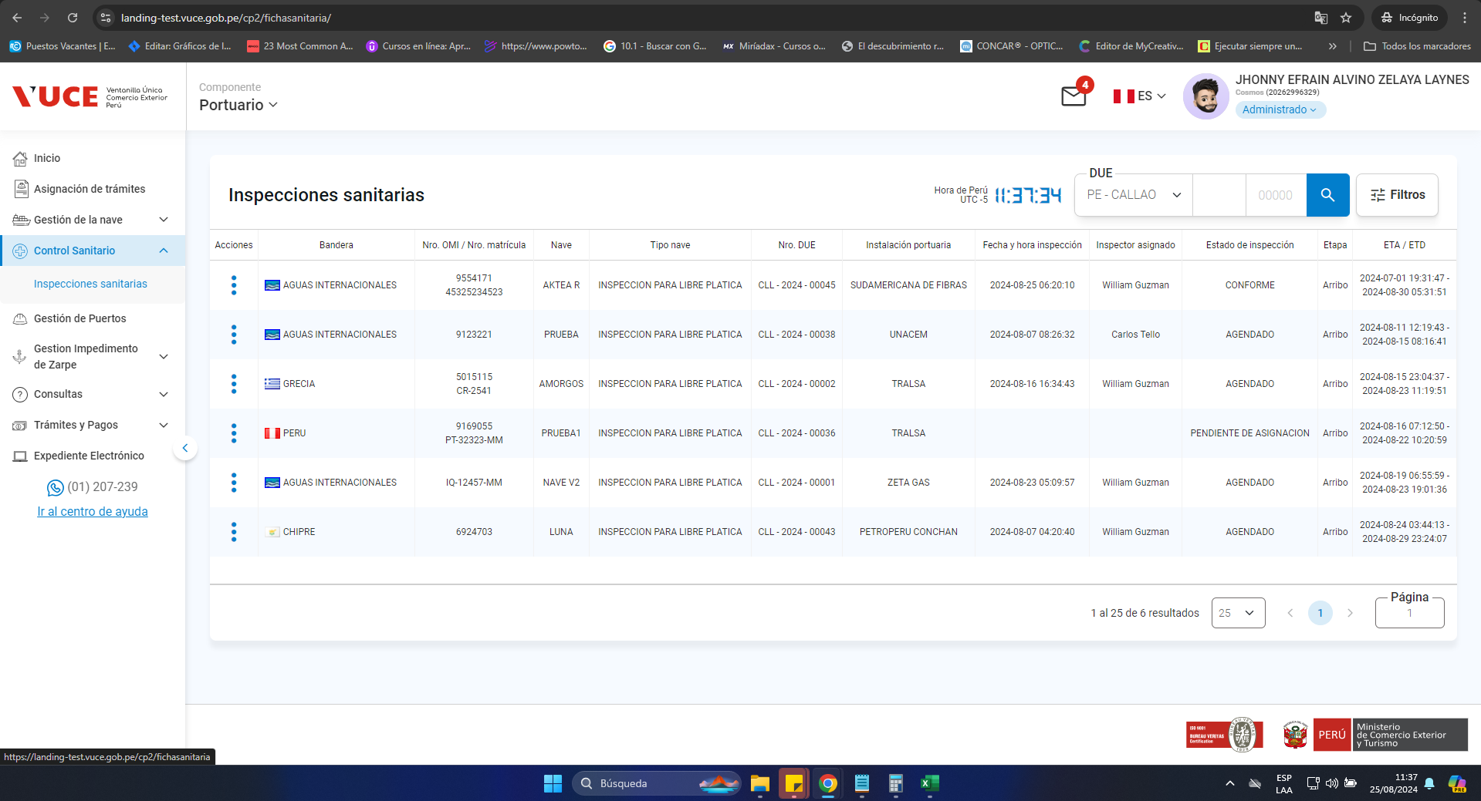
 | P4. Ingresar a la ficha de inspeccion sanitaria y seleccionar la opción Salir
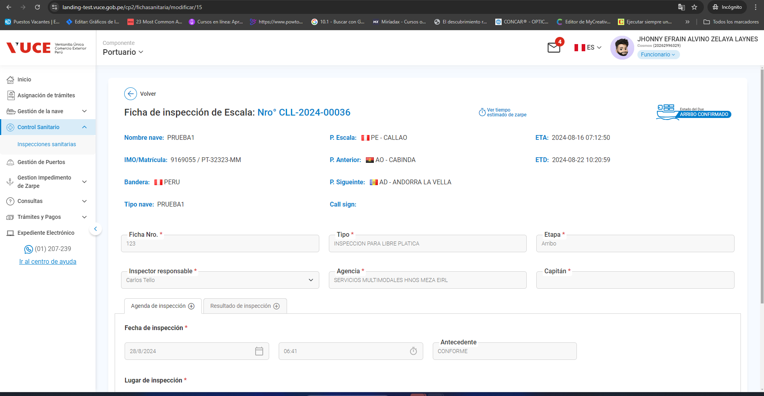

Resultado Esperado |  | Se muestre la pantalla de Gestion de fichas de inspección
 |  | CONFORME

CP09
CASO | Verificar que si el usuario se encuentra en la pantalla “Visualizar la Ficha de Inspección Sanitaria” y selecciona otra vista del menú VUCE CP 2.0, el sistema saldrá de la vista y aparecerá el menú VUCE 2.0 seleccionado.
 | VUCEPERPAM-1454

ROL | Navegador: Chrome
 | Rol: CP.ENTIDAD.INSPECTOR.SANITARIO, CP.ENTIDAD.EVALUADOR O CP.ENTIDAD.AUTORIZADOR

 | P1. Ingresar a la página de la VUCE

 | P2. Ingresar menú de opciones del sistema VUCE CP 2.0: Control de Sanitario

 | P3. Seleccionar la subopción del submenú “Fichas de inspección Sanitaria”.

 | P4. Ingresar a la ficha de inspeccion sanitaria y seleccionar otra opción de la vista Menu VUCE 2.0

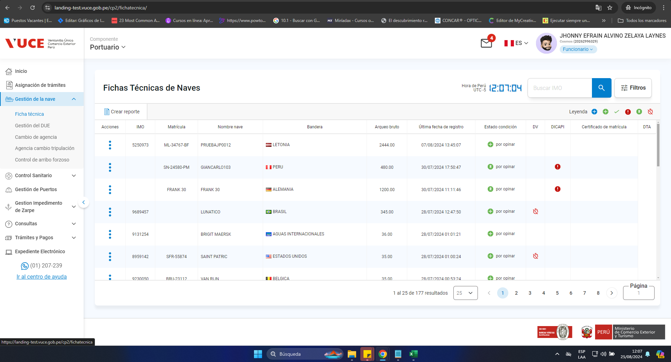

Resultado Esperado |  | Se muestre el menu VUCE 2.0
 |  | CONFORME

